상품제안서
로지텍 페블2 콤보 블루투스 키보드 마우스 세트 | 상품코드: S38176

 |  |  |  |  |  |  | 02-713-8555 | www.synergygift.co.kr
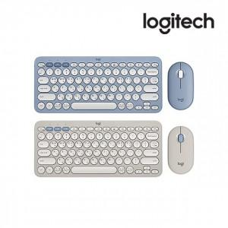

【상세/제작정보】 | 로지텍 코리아 정품! 블루투스 키보드 마우스 콤보 세트

【인쇄/포장옵션】 | 레이저, 키보드레이저 / 포장지포장

【공급단가】 | 수량 | 20~ | 100~ | 300~ | 1,000~ | 3,000~
*VAT별도 | 세리니티블루 | 65,300원 | 63,800원 | 61,200원 | 58,600원 | 57,600원
 | 샌드그레이 | 65,300원 | 63,800원 | 61,200원 | 58,600원 | 57,600원

【상품 URL】 | https://www.synergygift.co.kr:443/src/goods_detail.php?gdno=38176

